Лист1
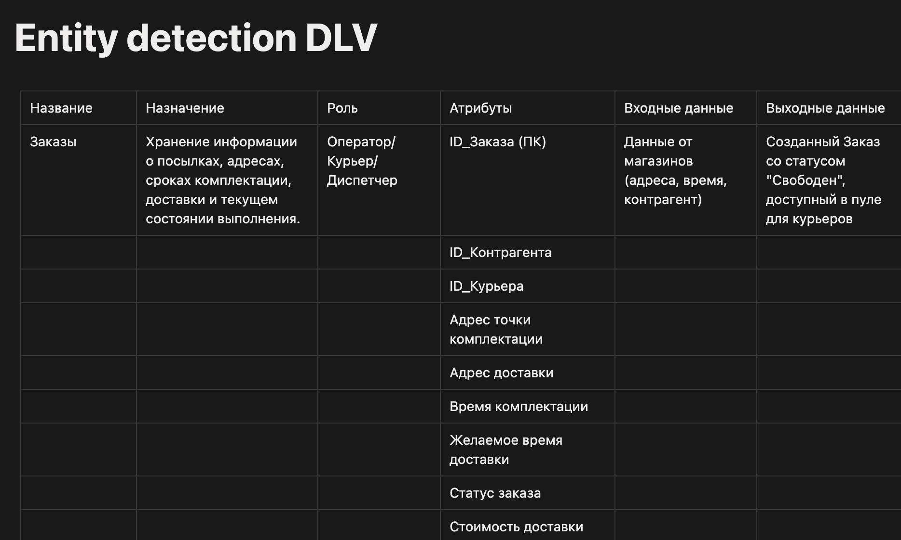

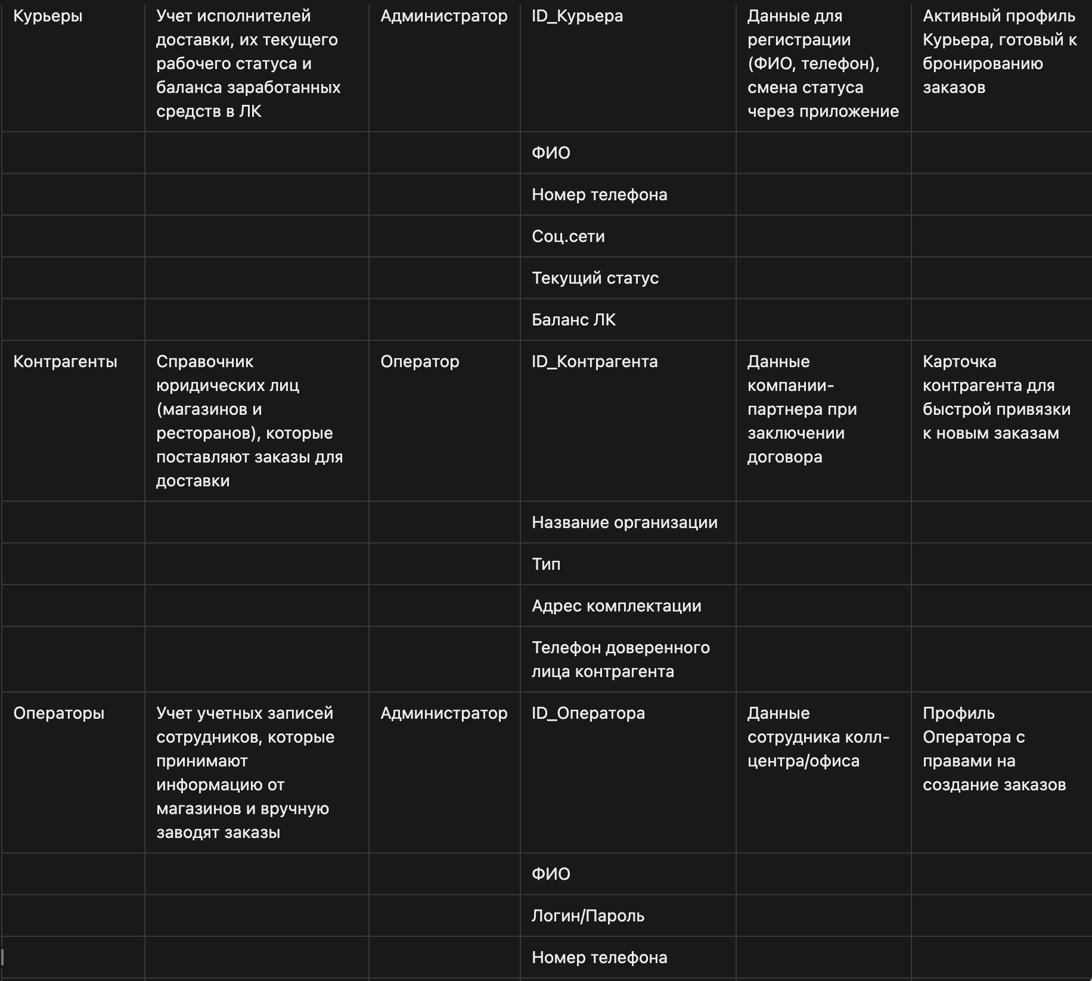

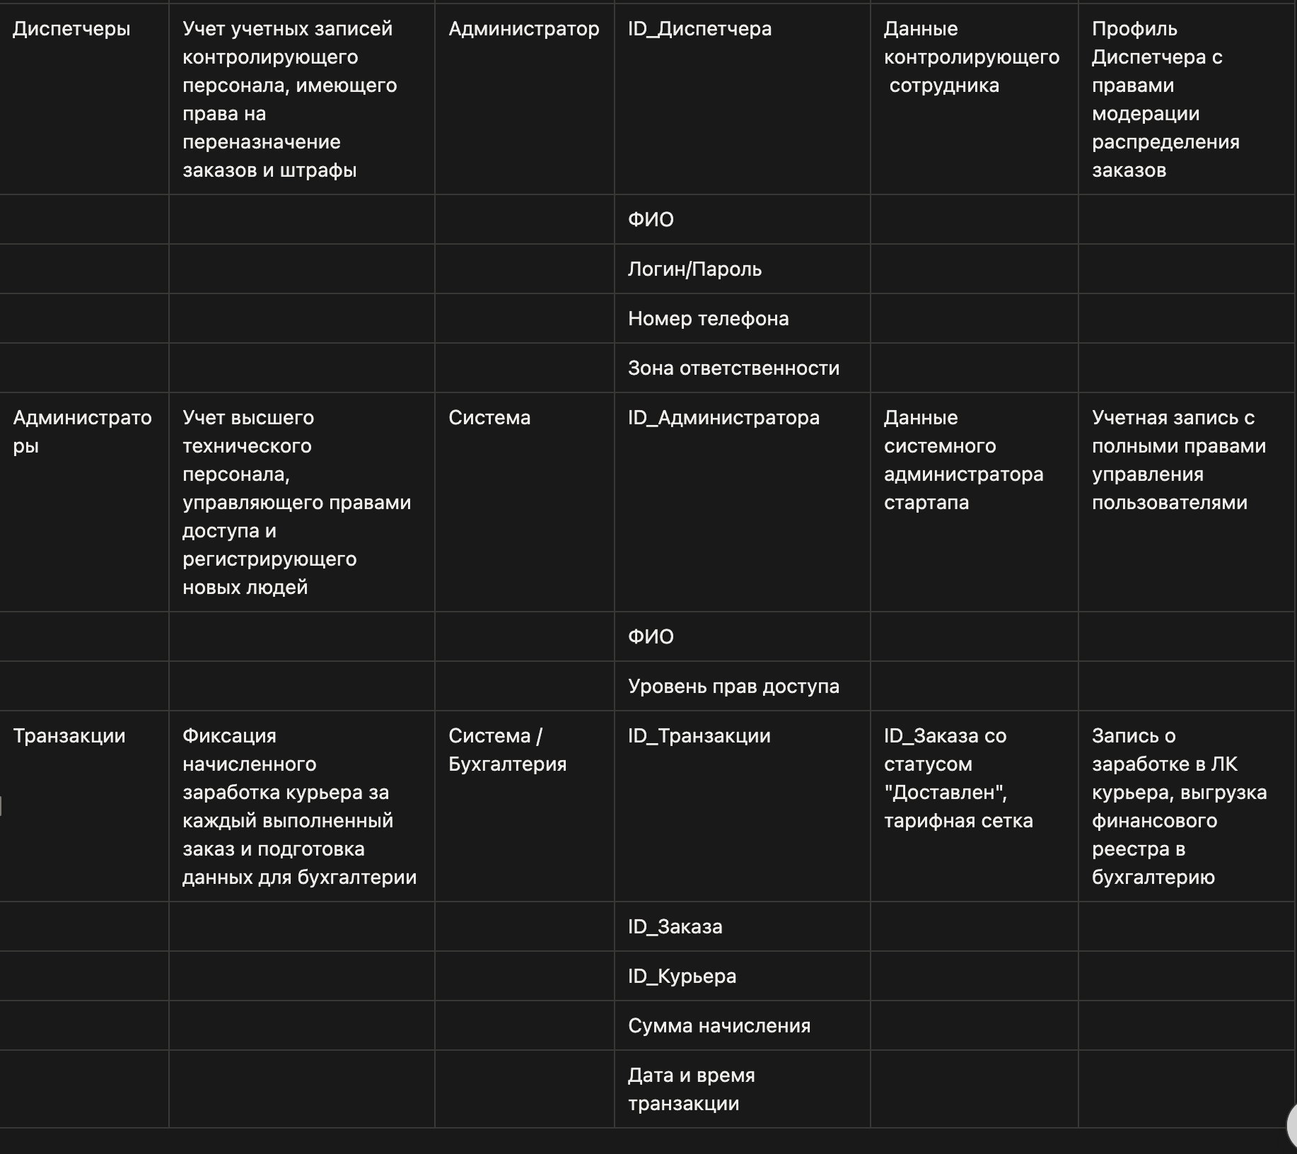

Ссылка на Notion - https://app.notion.com/p/Entity-detection-DLV-36ef8f2afe76808f80d3f1f11568313a?source=copy_link

